Лист1
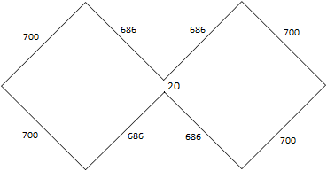
Частота, МГц | 107.14285714
Длина волны, мм | 2800.0000001
Сторона рамки, мм | 700.00000002
Расстояние в точке подключения, мм | 20
Строна рамки короткая, мм | 685.85786439
Отверстия в корпусе 100*100 мм (от верха/низа), мм | 42.928932188
Длина прута без учета изгибов, мм | 5543.4314577

